メモ（納品時には消すこと！！）
意見を頂きたい部分はオレンジ雲形の吹き出しで記載しています。
こんな感じ

上記以外でも誤字・脱字・構成・体裁などの指摘・意見下さい。

1.導入
GitとSubversionにおけるマージの差

■はじめに
 | 背景として、Subversionにおけるブランチ間のマージでは競合が発生するのに対し、Gitにおいては自動マージを行うことが可能であるということを
 | 実際の検証を基に理解するとともに、Subversionリポジトリでのマージ処理をGitに任せるで解消することが可能であるかを検証していく。

■検証内容
 | Subversion・Gitそれぞれで以下の環境を用意し、ブランチ間(v1とv2)のマージの検証を行う。

リポジトリ

同一ファイル
ただし異なる修正を行う
ブランチ（v1）
test.txt

ブランチ（v2）
test.txt

検証の再現などに必要かと思うが、
皆さんに展開する必要はないと思うので、
無くてもいいかも．．．？
 | なお、検証は以下の環境で実施している。
 |  | TortoiseGit | 2.6.0.0（64bit）
 |  | TortoiseGit-LanguagePackJP | 2.6.0.0（64bit）
 |  | TortoiseSVN | 1.9.7.27907（64bit）
 |  | TortoiseSVN-LanguagePackJP | 1.9.7.27907（64bit）

２-１.Subversionでのマージ
Subversionでのマージ

■共通処理
 | ▼Subversionでリポジトリを作成
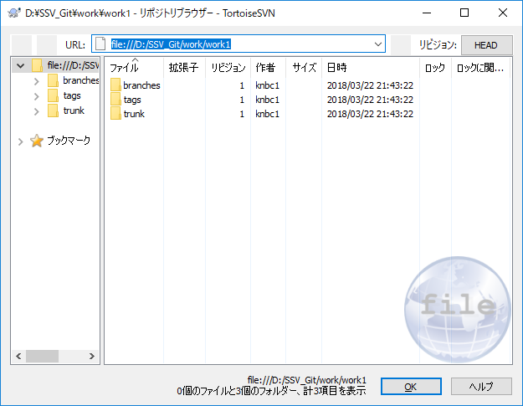

本資料の目的はマージなので
リポジトリの作成や
ファイルの準備などのマージの下準備は
全て省いて要点だけを記載してます

 | ▼trunkに以下のtest.txtを配置

■個別処理
 | ▼ブランチ(v1)の作成 | ▼ブランチ(v2)の作成
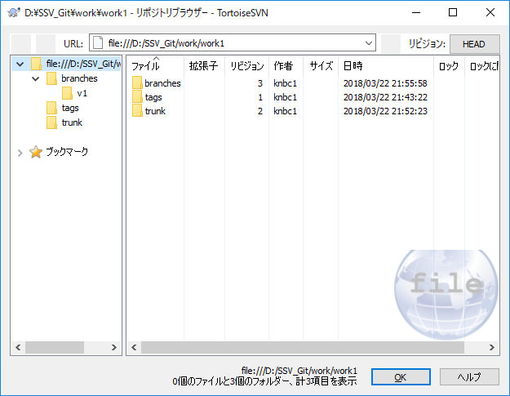
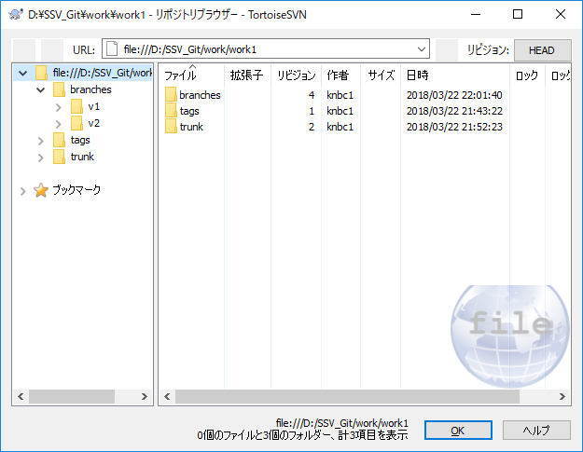

 | ▼ブランチv1のtest.txtを修正 | ▼ブランチv2のtest.txtを修正
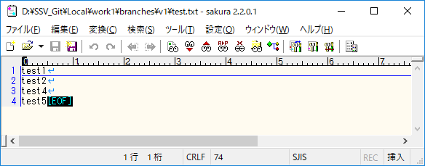


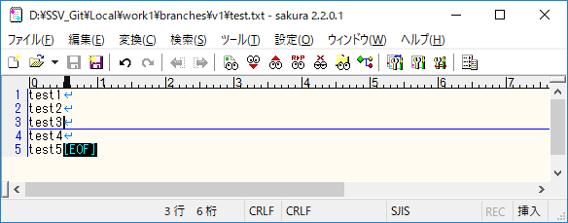
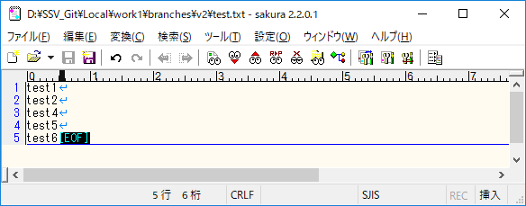

■共通処理
 | ▼ブランチv1、v2のマージ

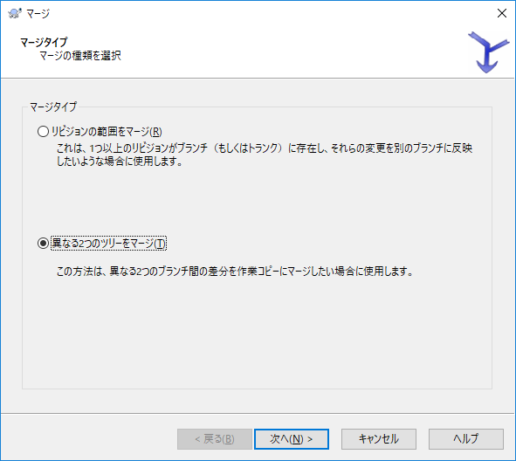
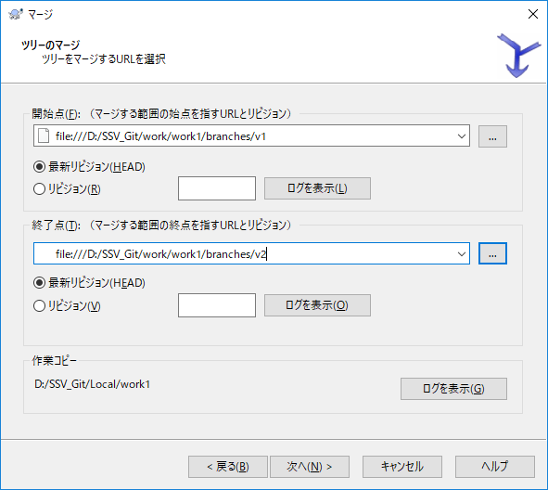
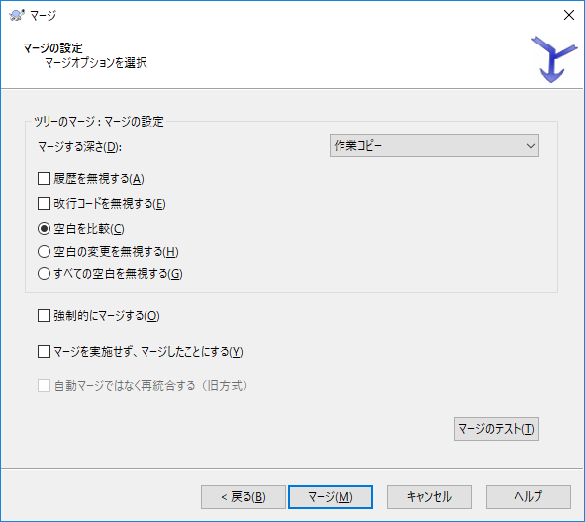

 | ▼マージ実行結果
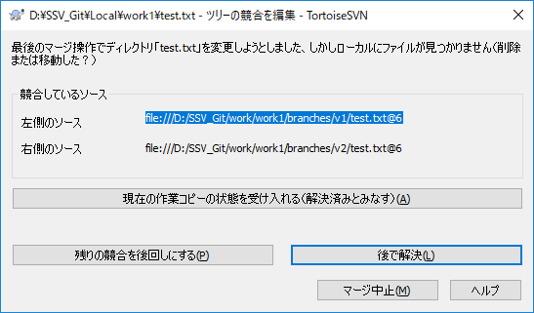
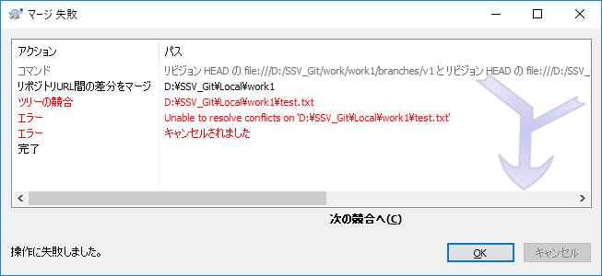

競合して自動でマージできない

 | ▽参考：手動でのマージ

参考的な資料として
手動でのマージを載せています
本資料が自動マージにフォーカスしている
資料であれば不要な内容です

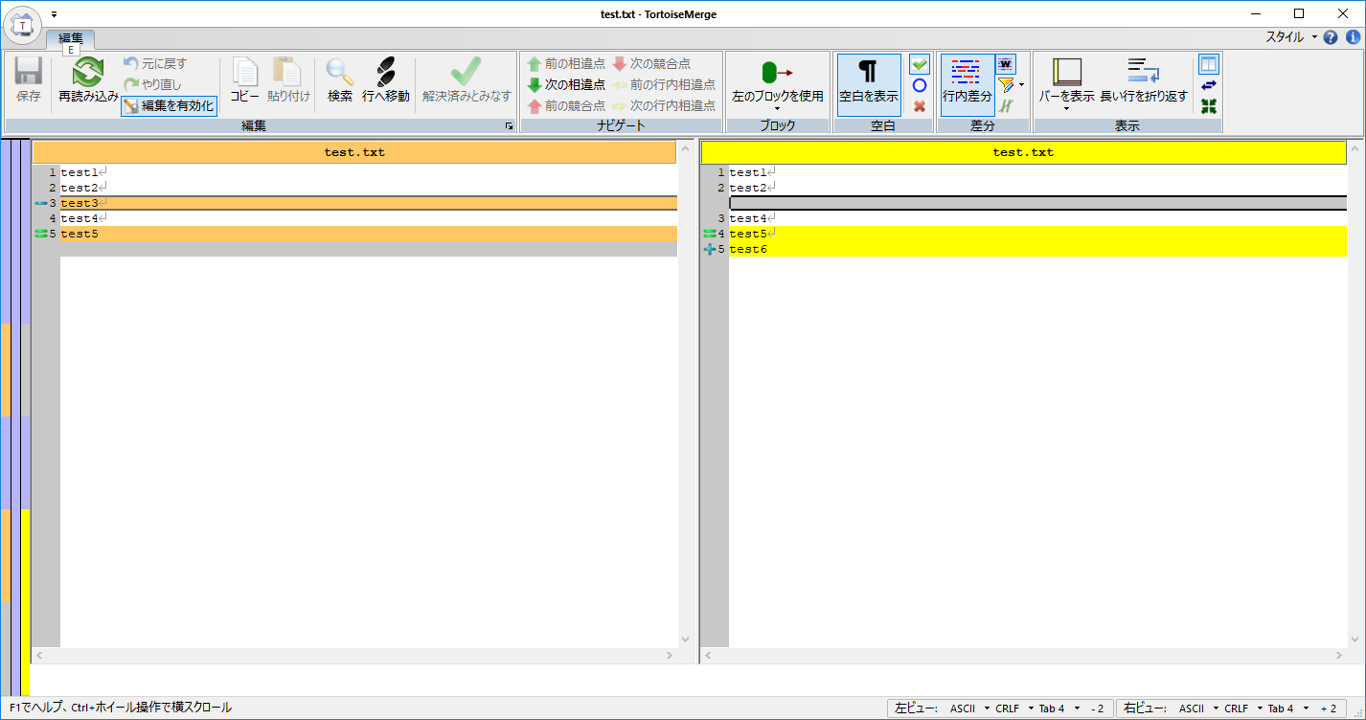
マージ

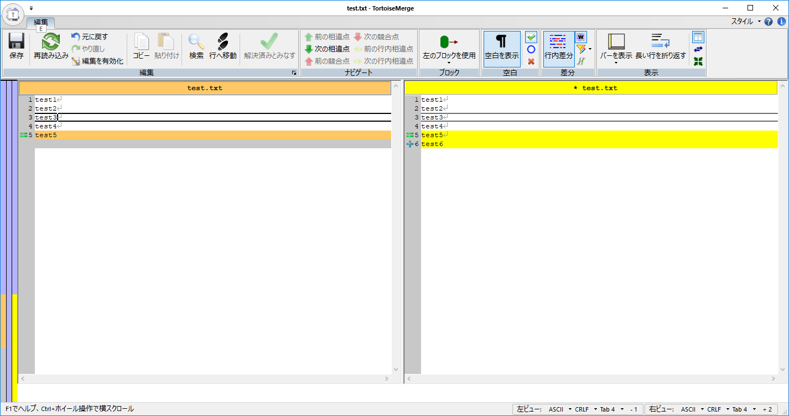
保存

マージができている状態

２-２.Gitでのマージ
Gitでのマージ

■共通処理
 | ▼Gitでリポジトリを作成
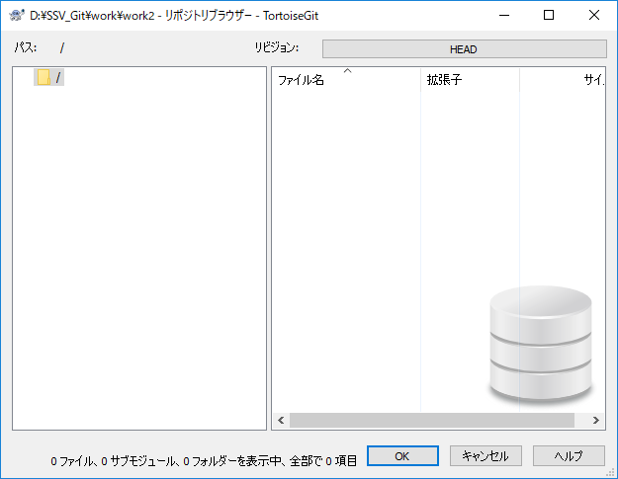

本資料の目的はマージなので
リポジトリの作成や
ファイルの準備などのマージの下準備は
全て省いて要点だけを記載してます

SVNに慣れ親しんだ方には
抵抗があるかも・・・（「何もないじゃん」的な）？
何か補足的なものがあるとGood？

 | ▼trunkに以下のtest.txtを配置

なるべくSVNと同じ検証であると見せたい
が、ブランチの見せ方がかなり異なる・・・
知らない人が見たら同じに見えない・・・？

■個別処理
 | ▼ブランチ(v1)の作成 | ▼ブランチ(v2)の作成
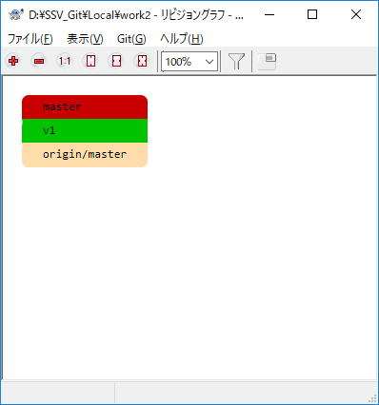
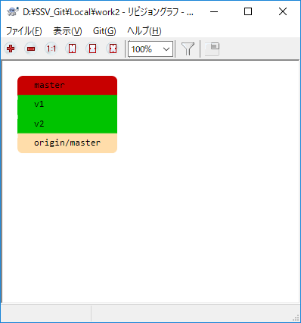

 | ▼ブランチv1のtest.txtを修正 | ▼ブランチv2のtest.txtを修正
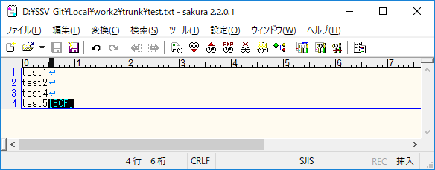
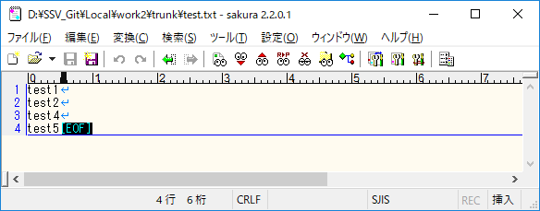


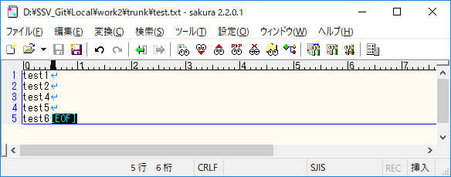

■共通処理
 | ▼ブランチv1、v2のマージ

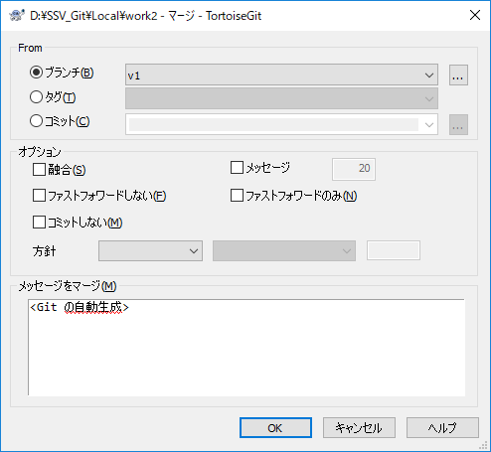
v2が現在の作業ブランチのためv1を選択

 | ▼マージ実行結果
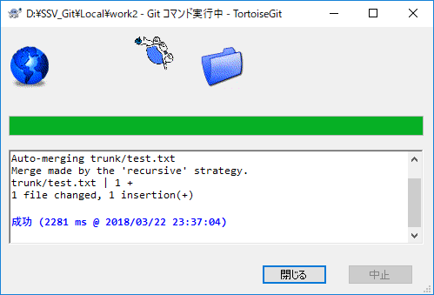

自動でマージ成功

 | ▼test.txtを確認
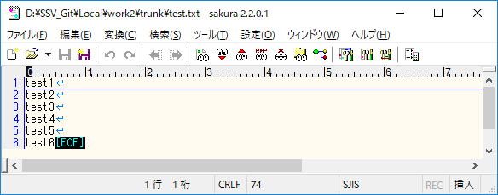

正しくマージされている

２-３.SubversionリポジトリにGitでマージ
Subversionでのマージ

■共通処理
 | ▼Subversionでリポジトリを作成
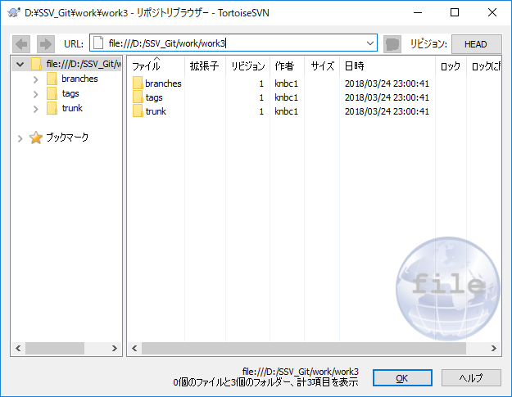

本資料の目的はマージなので
リポジトリの作成や
ファイルの準備などのマージの下準備は
全て省いて要点だけを記載してます

ただし、GitでSVNリポジトリのクローンなど
SVN<->Gitの連携部分は説明を入れます

 | ▼trunkに以下のtest.txtを配置

 | ▼GitでSubversionリポジトリのクローン

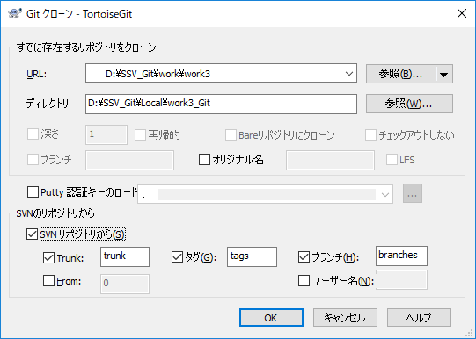

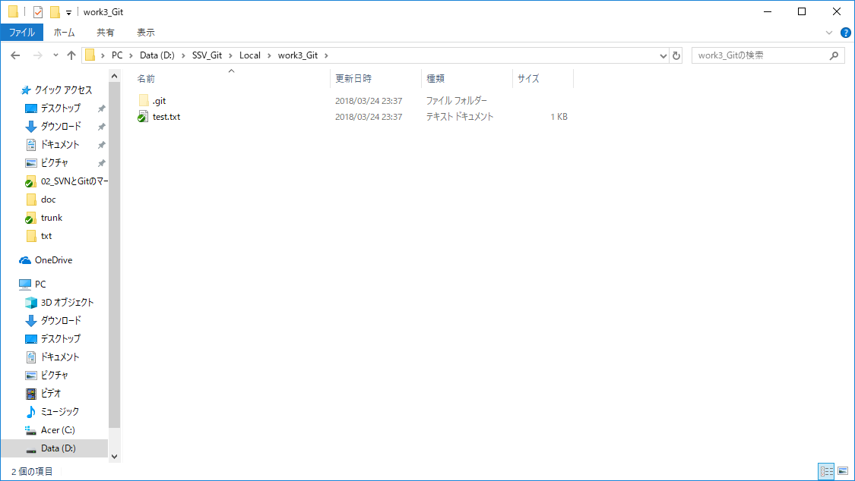

SVNのtrunkからtest.txtをクローン

■個別処理
 | ▼ブランチ(v1)の作成 | ▼ブランチ(v2)の作成
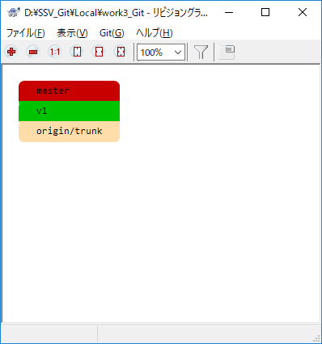
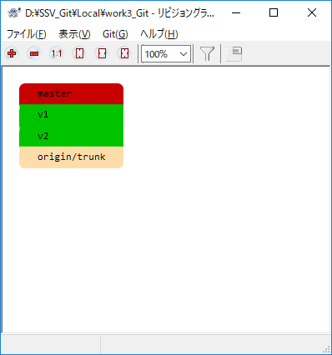

 | ▼ブランチv1のtest.txtを修正 | ▼ブランチv2のtest.txtを修正
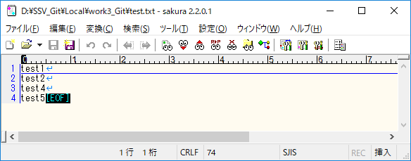




■共通処理
 | ▼ブランチv1、v2のマージ

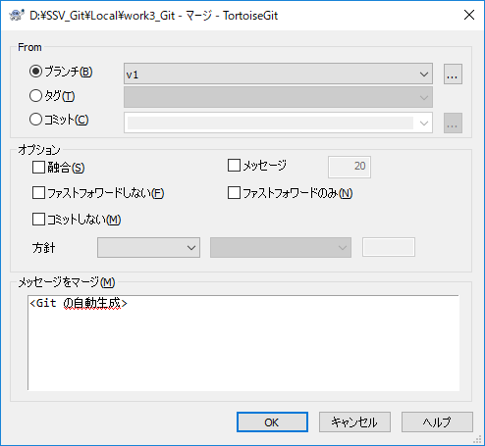
v2が現在の作業ブランチのためv1を選択

 | ▼マージ実行結果
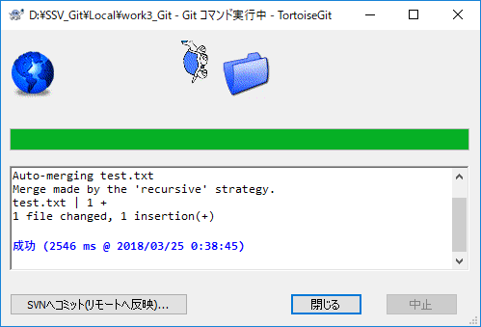

自動でマージ成功

 | ▼test.txtを確認


正しくマージされている

 | ▼Gitのマージ結果をSubversionリポジトリにコミット

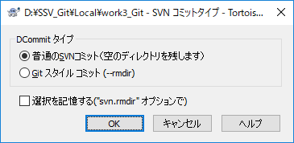
タイプについて
普通のSVNコミット：Git上で削除したディレクトリを空で残す
不要な場合ここで消さなければSVN側で消すこととなる
今回はディレクトリの削除はしていないので、こちらを選択
Gitスタイルコミット：Git上で削除したディレクトリを削除する

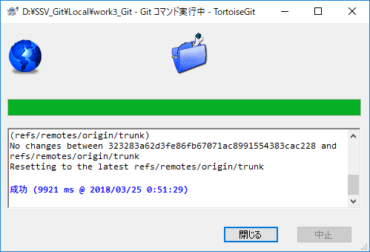

Subversionリポジトリにコミット成功

 | ▼Subversionリポジトリのtest.txtを確認
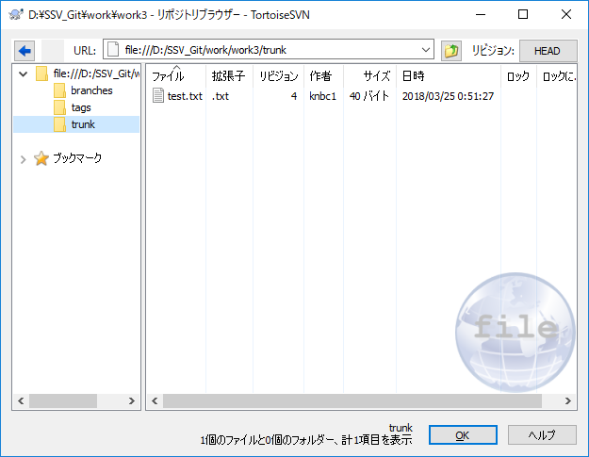
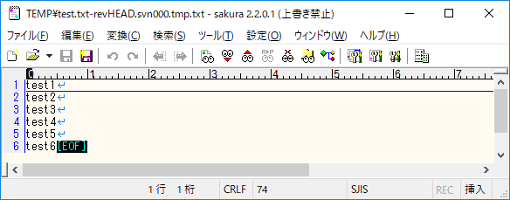

マージ後の結果が格納されている

３.まとめ
まとめ

■マージ結果
 | Subversionでは異なるブランチで、異なる1行を追加した変更を行ったファイルをマージすることができなかった。
 | Subversionの標準の差分表示ツールを用いることで、目視でマージを行うことが可能であるが、作業には細心の注意を払う必要があり推奨されるものではない。
 | 対して、Gitでのマージは競合が起きることなく成功しており、手作業が減ることでミスの減少を図ることが可能である。
 | ただし、現場によってはSubversionからGitに移行することが難しいということもあり得るため、
 | 中央リポジトリをSubversionでの管理にしたまま、ローカル環境をGitに移行することで、今回紹介したようにSubversion↔Git間の連携（クローン・コミット）がサポートされているため、
 | 異なるブランチ間のマージ作業を自動で行うことが可能となる。

完結にまとめるのが難しい・・・
”完結に”が苦手なので、
指摘・修正お願い致します．．．

